graf 1
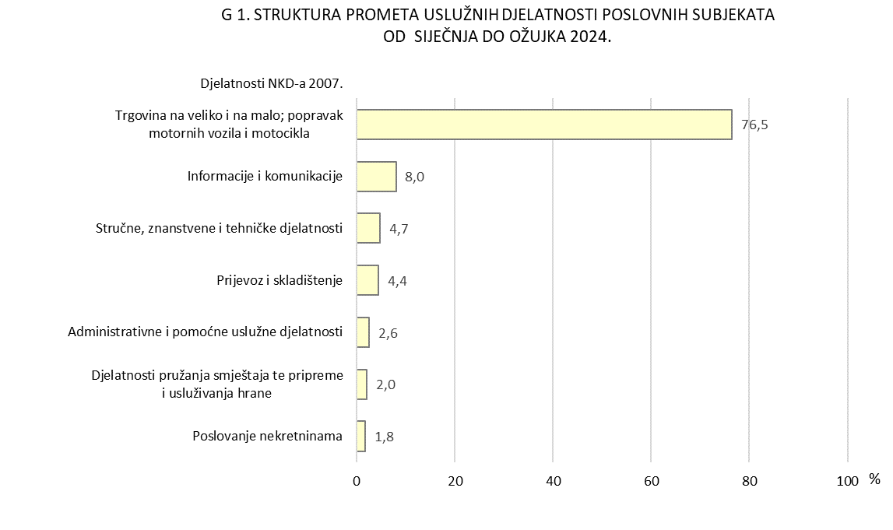
REPUBLIKA HRVATSKA
GRAD ZAGREB

GRADSKI URED ZA GOSPODARSTVO,
EKOLOŠKU ODRŽIVOST I STRATEGIJSKO PLANIRANJE

Odjel za statističke i analitičke poslove

G 1. STRUKTURA PROMETA USLUŽNIH DJELATNOSTI POSLOVNIH SUBJEKATA OD SIJEČNJA DO OŽUJKA 2024.
 | 1

